시트1
▶ 자아 분열 / 상징의 붕괴
 | - Reference: 우리는 왜 공포와 불안을 느끼는가 (https://www.christiantoday.co.kr/news/270472)

 |  | 1) 자아의 분열 | 2) 상징의 붕괴
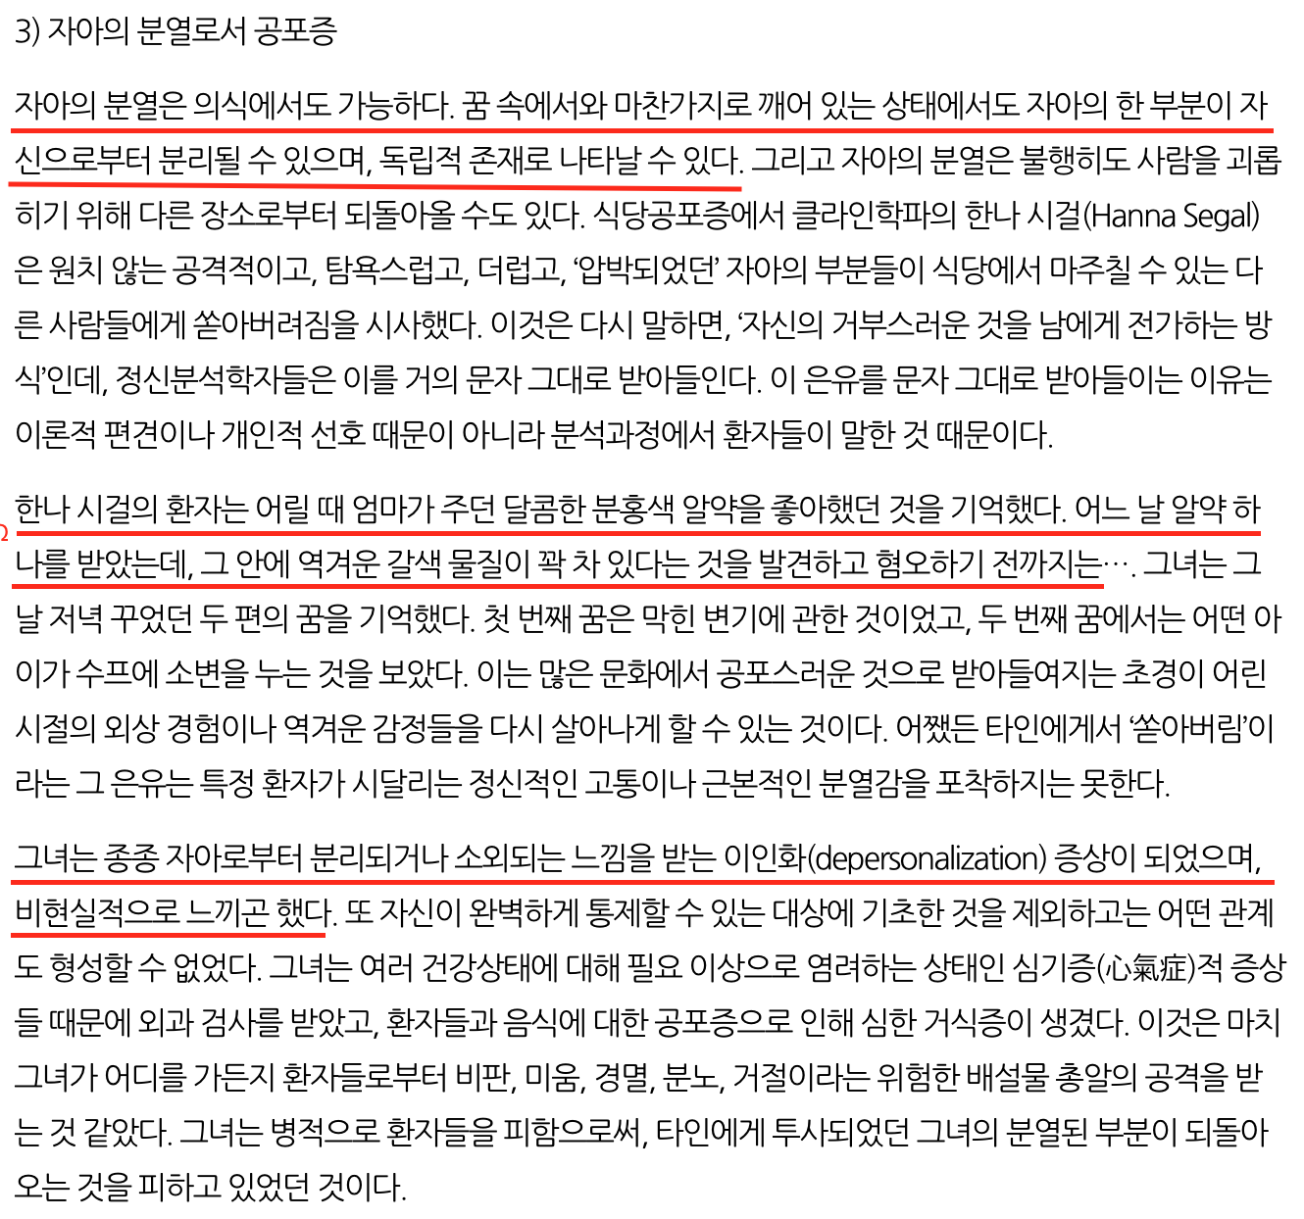
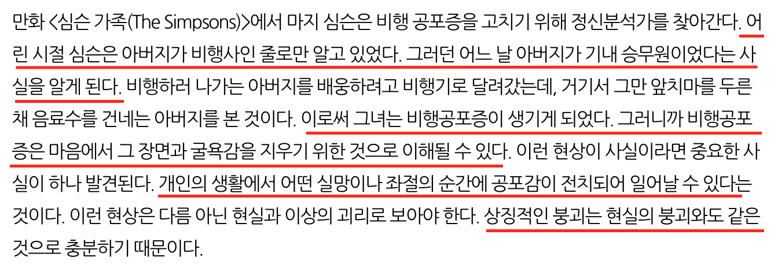

▶Get To You...?

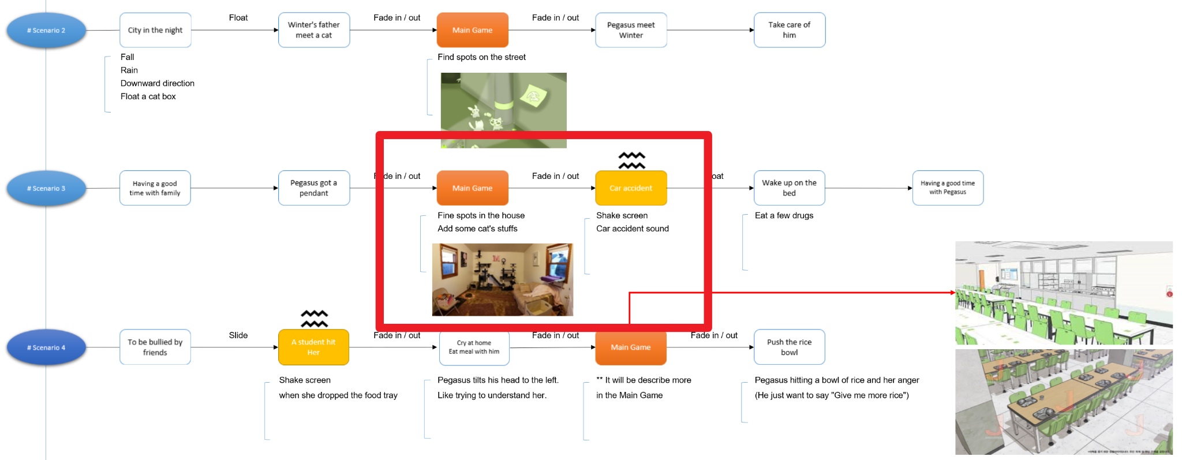

 |  | 1) 자아 분열로서 공포증 | 2) 상징의 붕괴
 |  | - 현실 세계에서의 자아 분열은 아니지만, 꿈속에서 자아의 분열. | 겨울이는 그냥 차사고인줄안 알고 있었다. (기억하고 있었다.)
 |  | - 겨울이는 아버지와 사진 찍는 것을 좋아했다. (아버지의 직업이 사진사) | 그만 어떤 일에 의해 생각이 차차 나게되면사 집도 붕괴된다.
 |  | 겨울이는 집(책상 서랍안?)에서 아버지의 사진기를 발견한다.
 |  | 사진기를 발견 후 안에 찍혀 있는 사진이 교통사고의 현장.
 |  | (사람의 형태: 가족들의 사고 당시형태 - 는 블러처리)
 |  | 갑자기 꿈인지 헷갈리고 or 꿈이라고 믿게 되고 싶어진다.

